Cengkeh
TABEL 25 |  |  |  |  |  |  |  |  |  | kang asep |  |  |  |  |  | Cengkeh
REKAPITULASI LUAS AREAL, PRODUKSI DAN PRODUKTIVITAS PERKEBUNAN RAKYAT
TANAMAN TAHUNAN DI JAWA TENGAH TAHUN 2024
KOMODITAS : CENGKEH

No | Kabupaten/Kota | Areal (Ha) |  |  |  | Produksi |  | Jumlah Petani Pekebun (KK) | Rata0rata Kepemilikan Lahan (Ha/KK)

 |  | TBM | TM | TT/TR | Jumlah | Jumlah (Ton) | Rata-rata (Kg/Ha) |  |  |  |  | BERDASARKAN TOTAL AREAL |  | BERDASARKAN JUMLAH PRODUKSI

Luas Areal Cengkeh Jateng (Ha)
Kab. Wonogiri | 4,157.00
Kab. Cilacap | 2,839.72
Kab. Pemalang | 2,813.28
Kab. Semarang | 2,667.36
Kab. Purworejo | 2,076.38
Kab. Batang | 1,962.49
Kab. Banyumas | 1,599.08
Kab. Tegal | 1,564.19
Kab. Pekalongan | 1,562.46
Kab. Pati | 1,494.45
Kab. Magelang | 1,354.90
Kab. Boyolali | 1,060.61
Kab. Purbalingga | 1,006.07
Kab. Kebumen | 824.10
Kab. Karanganyar | 649.65
Kab. Banjarnegara | 619.88
Kab. Klaten | 612.82
Kab. Kendal | 594.01
Kab. Brebes | 576.70
Kab. Jepara | 502.98
Kab. Sragen | 429.00
Kab. Temanggung | 419.61
Kab. Kudus | 318.60
Kab. Rembang | 165.00
Kab. Wonosobo | 150.78
Kota Salatiga | 32.50
Kota Semarang | 30.91
Kab. Sukoharjo | 6.66
1 | 2 | 4 | 5 | 6 | 3 | 7 | 8 | 9 | 10 |  |  | KAB/KOTA | TOTAL AREAL | KAB/KOTA | PRODUKSI
1 | Kab. Cilacap | 1,448.49 | 1,003.42 | 387.81 | 2,839.72 | 472.45 | 471 | 6,359 | 0.45 |  |  | Kab. Wonogiri | 4,157.00 | Kab. Banyumas | 594.76
2 | Kab. Banyumas | 244.82 | 1,297.40 | 56.86 | 1,599.08 | 594.76 | 458 | 4,942 | 0.32 |  |  | Kab. Cilacap | 2,839.72 | Kab. Wonogiri | 565.70
3 | Kab. Purbalingga | 335.37 | 546.04 | 124.66 | 1,006.07 | 27.43 | 50 | 4,036 | 0.25 |  |  | Kab. Pemalang | 2,813.28 | Kab. Cilacap | 472.45
4 | Kab. Banjarnegara | 141.26 | 393.82 | 84.80 | 619.88 | 89.09 | 226 | 3,254 | 0.19 |  |  | Kab. Semarang | 2,667.36 | Kab. Pekalongan | 458.88
5 | Kab. Kebumen | 371.50 | 429.50 | 23.10 | 824.10 | 159.92 | 372 | 4,849 | 0.17 |  |  | Kab. Purworejo | 2,076.38 | Kab. Pati | 402.21
6 | Kab. Purworejo | 554.77 | 1,345.16 | 176.45 | 2,076.38 | 349.95 | 260 | 10,816 | 0.19 |  |  | Kab. Batang | 1,962.49 | Kab. Purworejo | 349.95
7 | Kab. Wonosobo | 5.63 | 114.56 | 30.59 | 150.78 | 17.29 | 151 | 3,435 | 0.04 |  |  | Kab. Banyumas | 1,599.08 | Kab. Batang | 343.39
8 | Kab. Magelang | 466.50 | 497.60 | 390.80 | 1,354.90 | 187.01 | 376 | 11,518 | 0.12 | KOREKSI LUAS | answered pasted | Kab. Tegal | 1,564.19 | Kab. Boyolali | 251.79
9 | Kab. Boyolali | 333.85 | 634.57 | 92.19 | 1,060.61 | 251.79 | 397 | 3,099 | 0.34 |  |  | Kab. Pekalongan | 1,562.46 | Kab. Kendal | 250.08
10 | Kab. Klaten | 33.25 | 377.07 | 202.50 | 612.82 | 122.20 | 324 | 8,000 | 0.08 | KOREKSI LUAS | answered pasted | Kab. Pati | 1,494.45 | Kab. Magelang | 187.01
11 | Kab. Sukoharjo | 3.43 | 2.63 | 0.60 | 6.66 | 0.84 | 319 | 30 | 0.22 |  |  | Kab. Magelang | 1,354.90 | Kab. Semarang | 169.99
12 | Kab. Wonogiri | 635.00 | 2,872.00 | 650.00 | 4,157.00 | 565.70 | 197 | 16,450 | 0.25 |  |  | Kab. Boyolali | 1,060.61 | Kab. Kebumen | 159.92
13 | Kab. Karanganyar | 199.48 | 350.99 | 99.18 | 649.65 | 59.08 | 168 | 2,261 | 0.29 |  |  | Kab. Purbalingga | 1,006.07 | Kab. Brebes | 158.14
14 | Kab. Sragen | 90.50 | 308.00 | 30.50 | 429.00 | 63.29 | 205 | 673 | 0.64 |  |  | Kab. Kebumen | 824.10 | Kab. Pemalang | 133.15
Produksi Cengkeh Jateng (Ton)
Kab. Banyumas | 594.76
Kab. Wonogiri | 565.70
Kab. Cilacap | 472.45
Kab. Pekalongan | 458.88
Kab. Pati | 402.21
Kab. Purworejo | 349.95
Kab. Batang | 343.39
Kab. Boyolali | 251.79
Kab. Kendal | 250.08
Kab. Magelang | 187.01
Kab. Semarang | 169.99
Kab. Kebumen | 159.92
Kab. Brebes | 158.14
Kab. Pemalang | 133.15
Kab. Klaten | 122.20
Kab. Banjarnegara | 89.09
Kab. Kudus | 74.42
Kab. Jepara | 70.94
Kab. Tegal | 70.83
Kab. Sragen | 63.29
Kab. Karanganyar | 59.08
Kab. Temanggung | 54.75
Kab. Purbalingga | 27.43
Kab. Rembang | 24.19
Kab. Wonosobo | 17.29
Kota Salatiga | 4.85
Kab. Sukoharjo | 0.84
15 | Kab. Grobogan | - | - | - | - | - | - | - | - |  |  | Kab. Karanganyar | 649.65 | Kab. Klaten | 122.20
16 | Kab. Blora | - | - | - | - | - | - | - | - |  |  | Kab. Banjarnegara | 619.88 | Kab. Banjarnegara | 89.09
17 | Kab. Rembang | 49.00 | 77.00 | 39.00 | 165.00 | 24.19 | 314 | 928 | 0.18 |  |  | Kab. Klaten | 612.82 | Kab. Kudus | 74.42
18 | Kab. Pati | 249.53 | 1,035.87 | 209.05 | 1,494.45 | 402.21 | 388 | 9,035 | 0.17 |  |  | Kab. Kendal | 594.01 | Kab. Jepara | 70.94
19 | Kab. Kudus | 39.10 | 271.50 | 8.00 | 318.60 | 74.42 | 274 | 1,200 | 0.27 |  |  | Kab. Brebes | 576.70 | Kab. Tegal | 70.83
20 | Kab. Jepara | 166.76 | 314.47 | 21.75 | 502.98 | 70.94 | 226 | 1,173 | 0.43 |  |  | Kab. Jepara | 502.98 | Kab. Sragen | 63.29
21 | Kab. Demak | - | - | - | - | - | - | - | - |  |  | Kab. Sragen | 429.00 | Kab. Karanganyar | 59.08
22 | Kab. Semarang | 763.86 | 1,492.75 | 410.75 | 2,667.36 | 169.99 | 114 | 11,908 | 0.22 |  |  | Kab. Temanggung | 419.61 | Kab. Temanggung | 54.75
23 | Kab. Temanggung | 91.01 | 328.60 | - | 419.61 | 54.75 | 167 | 3,403 | 0.12 | MINUS luas 300 KOREKSI | self answerd pasted | Kab. Kudus | 318.60 | Kab. Purbalingga | 27.43
24 | Kab. Kendal | 155.57 | 405.97 | 32.47 | 594.01 | 250.08 | 616 | 5,606 | 0.11 |  |  | Kab. Rembang | 165.00 | Kab. Rembang | 24.19
25 | Kab. Batang | 265.82 | 1,609.10 | 87.57 | 1,962.49 | 343.39 | 213 | 12,686 | 0.15 | 100 ha koreksi | answered pasted | Kab. Wonosobo | 150.78 | Kab. Wonosobo | 17.29
26 | Kab. Pekalongan | 0.23 | 1,493.04 | 69.19 | 1,562.46 | 458.88 | 307 | 11,694 | 0.13 |  |  | Kota Salatiga | 32.50 | Kota Salatiga | 4.85
27 | Kab. Pemalang | 304.60 | 1,022.08 | 1,486.60 | 2,813.28 | 133.15 | 130 | 9,731 | 0.29 |  |  | Kota Semarang | 30.91 | Kab. Sukoharjo | 0.84
28 | Kab. Tegal | 887.16 | 465.60 | 211.43 | 1,564.19 | 70.83 | 152 | 4,881 | 0.32 |  |  | Kab. Sukoharjo | 6.66
29 | Kab. Brebes | 205.70 | 342.50 | 28.50 | 576.70 | 158.14 | 462 | 4,091 | 0.14
30 | Kota Surakarta | - | - | - | - | - | - | - | -
31 | Kota Salatiga | 0.15 | 29.62 | 2.73 | 32.50 | 4.85 | 164 | 237 | 0
32 | Kota Semarang | 6.75 | 21.66 | 2.50 | 30.91 | - | - | - | -
JAWA TENGAH 2024 |  | 8,049.09 | 19,082.52 | 4,959.58 | 32,091.19 | 5,176.62 | 271.28 | 156,295 | 0.21 | 168882
JAWA TENGAH 2023 |  | 9,816.01 | 19,907.36 | 4,426.45 | 34,149.82 | 5,215.34 | 262 | 166,738 | 0.20
JAWA TENGAH 2022 |  | 10,815.27 | 21,502.97 | 3,122.80 | 35,441.04 | 6,232.16 | 290 | 169,532 | 0.21
JAWA TENGAH 2021 |  | 12,148.44 | 23,082.31 | 3,871.44 | 39,102.19 | 7,078.92 | 307 | 186,206 | 0.21
JAWA TENGAH 2020 |  | 12,067.88 | 23,873.76 | 3,384.60 | 39,326.24 | 7,381.01 | 309 | 195,501 | 0.20
JAWA TENGAH 2019 |  | 13,351.38 | 23,813.65 | 3,475.26 | 40,640.29 | 7,268.50 | 305 | 199,689 | 0.20
 | Wujud Produksi : Bunga Kering
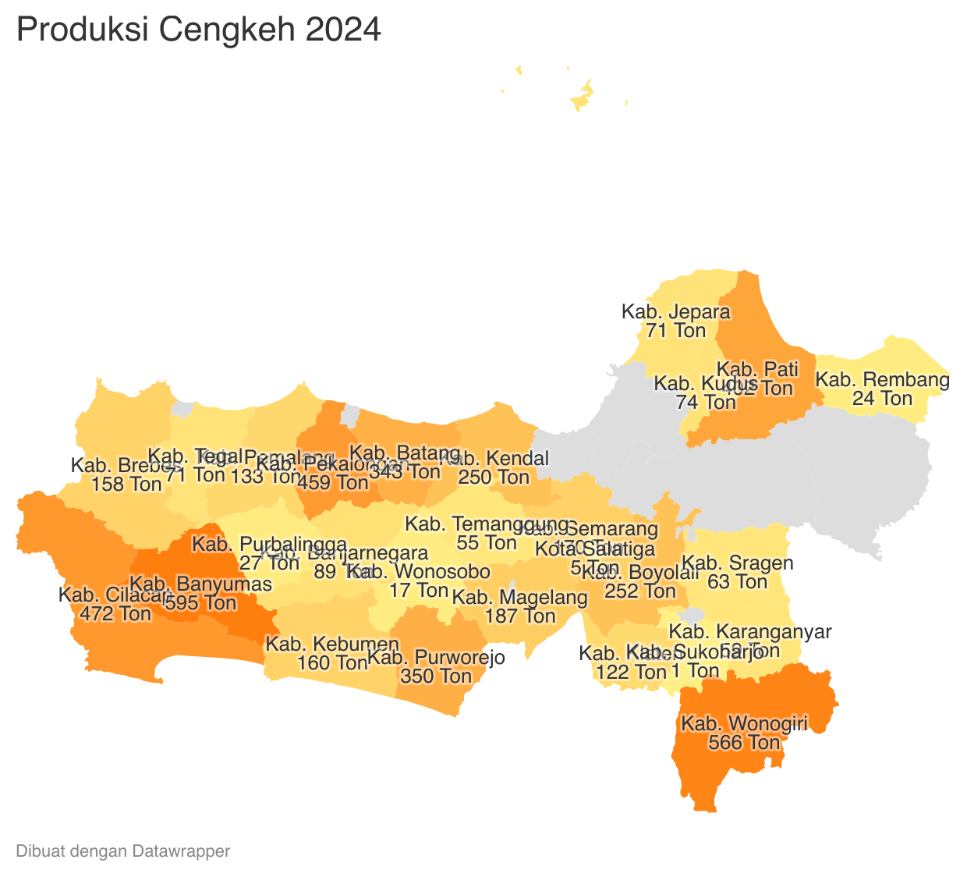
 |  |  |  |  |  | https://datawrapper.dwcdn.net/xq3wS/1/ |  |  |  |  |  |  |  | https://datawrapper.dwcdn.net/BXZtZ/1/
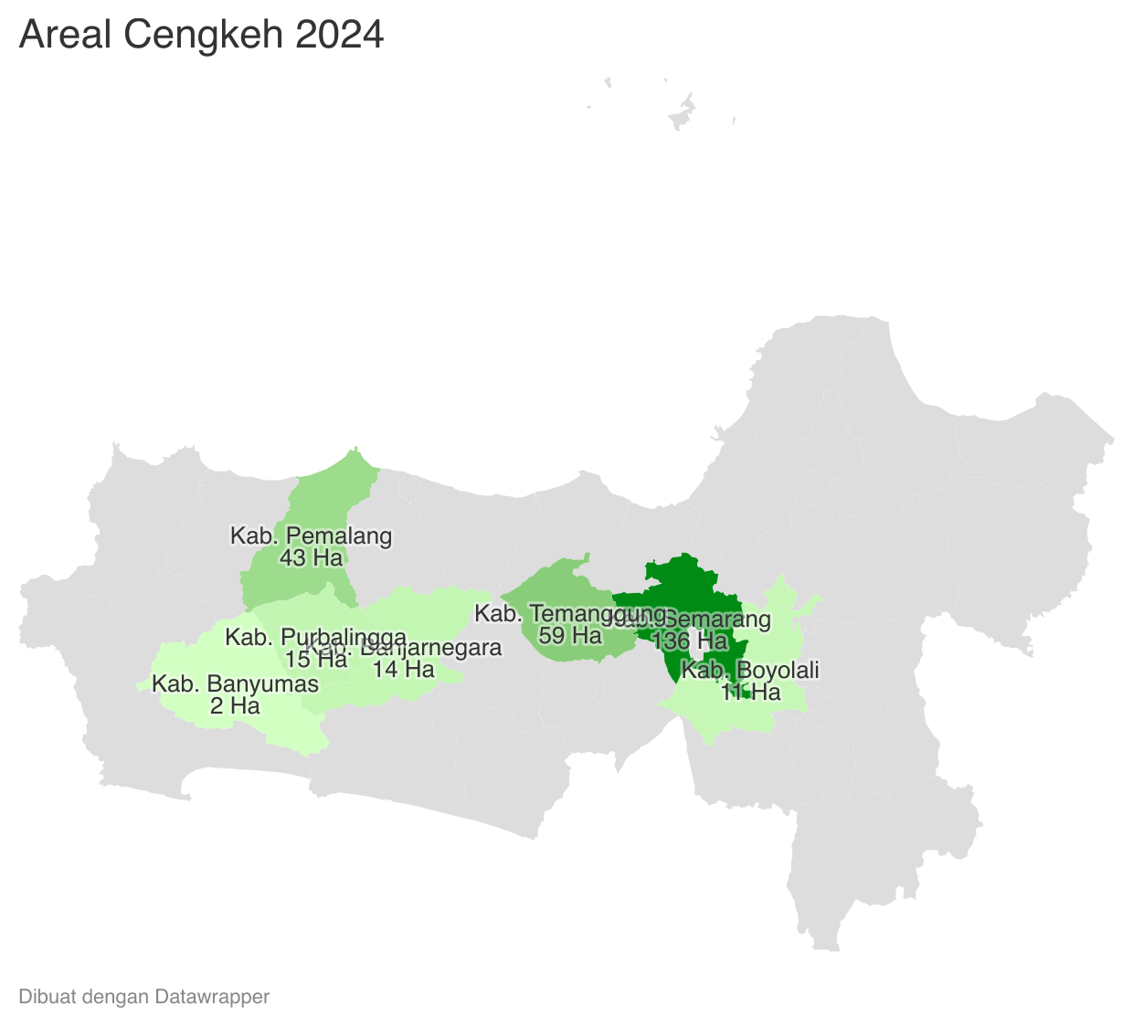
Perkembangan Produksi Cengkeh
 | Tahun | Produksi
 | 2024 | 5,176.62
 | 2023 | 5,215.34
 | 2022 | 6,232.16
 | 2021 | 7,078.92
 | 2020 | 7,381.01
 | 2019 | 7,268.50
 | 2018 | 7,446.92
 | 2017 | 5,064.18
 | 2016 | 6,274.38
 | 2015 | 6,433.72
 | 2014 | 6,850.60
 | 2013 | 6,235.55
 | 2012 | 7,571.76

